Sheet1
Id/Идентификатор | Summary/Краткое описание | Steps to reproduce/Шаги воспроизведения | Actual result/Актуальный результат | Expected result/Ожидаемый результат | Severity/Важность | Notes/Комментарии | Attachments/Приложения
LC-01 | При переходе на русскую версию сайта на карточках продуктов пропадают наименования товаров | 1. Открыть https://litecart.stqa.ru/en/
 |  | 2. Перевести сайт на русский язык
 |  | 3. Проверить карочки товаров на домашней странице сайта https://litecart.stqa.ru/ru/ | Карточки товаров не содержат названия товаров на русскоязычной версии сайта | Карточки товаров должны иметь названия и всю необходимую информацию о товаре во всех языковых версиях сайта | Низкая

LC-02 | Поиск страны осуществляется только по первой букве | 1. Открыть https://litecart.stqa.ru/en/
 |  | 2. в лайтбоксе "Regional Settings" открыть дроп даун лист "Country"
 |  | 3. Ввести с клавиатуры символ "m"
 |  | 4. Ввести с клавиатуры символ "a"
 |  | 5. Ввести с клавиатуры символ "l"
 |  | 6. Ввести с клавиатуры символ "i"
 |  | 7. Нажать кнопку Save | После ввода символа "m" отображаются страны, которые начинаются с символа "m" | Найден результат "Mali"
 |  |  | После ввода второго символа "a" отображаются страны, которые начинаются с символа "a" | Иконка страны в блоке настроек изменилась на "Mali" | Низкая

LC-03 | Создание пользователя с вводом пробелов | 1. В поле "First Name" вести набор символов "Лина"
 |  | 2. В поле "Last Name" вести набор символов "Иванова"
 |  | 3. В поле "Address 1 " вести набор символов "Беды, 5"
 |  | 4. В поле "Postcode " вести набор символов "676758"
 |  | 5. В поле "City " вести набор символов "Москва"
 |  | 6. Открыть дроп даун лист "Country" выбрать значение "Russion Federation"
 |  | 7. В поле "Email " вести набор символов "stormnet2021@mail.com"
 |  | 8. В поле "Phone" вести набор символов "+733333333333"
 |  | 8. В полях "Desired Password" и "Confirm Password" вести пять пробелов
 |  | 9. Нажать кнопку "Create account" | Система позволяет создать пользователя, не выводит информацию об ошибке | В полях "Desired Password" и "Confirm Password" появился тултип с надписью "Введите данные в указанном формате" | Высокая

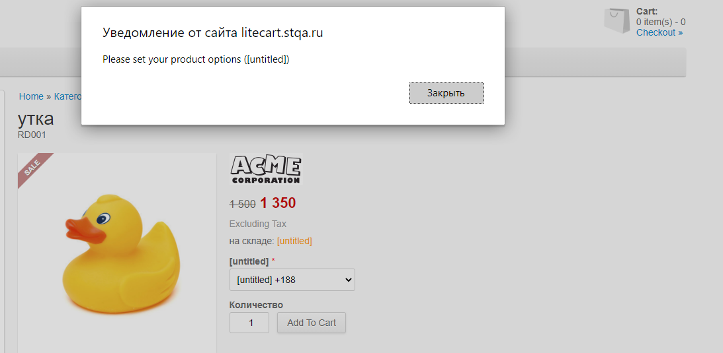
LC-04 | Не добавляется товар при выборе другого размера в русской версии сайта | 1. Зайти на сраницу товара "утка" https://litecart.stqa.ru/ru/utki-c-1/utka-p-1
 |  | 2. открыть дроп даун лист "[untitled]"
 |  | 3. выбрать значение "[untitled]+188"
 |  | 4. Нажать кнопку Save | Появляется уведомление об ошибке
 |  |  | Товар не добавляется в корзину | значение в дроп даун листе "[untitled]" изменилось на "[untitled]+188" товар добавился в корзину | Высокая

LC-05 | Оформление заказа без регистрации пользователя с использованием недопустимых значений | 1. Незарегестрированный пользователь добавляет товар в корзину
 |  | 2. В разделе "Customer Details" заполнить поля "First Name","Address 1 ","Last Name","City " спецсимволами "####"
 |  | 3. Поля "Postcode", "Phone" заполнить значением "-2" | Появляется уведомление об ошибке | Заказ формируется
 |  |  | Заказ не оформляется | Появляется уведомление "Your order is successfully completed" | Высокая

LC-06 | На почту не приходит письмо при сбросе пароля | 1. В разделе "Login" ввести электронную почту "lina@gmail.com"
 |  | 2. Нажать клавишу | Отображается уведомление "A new password has been sent to your email address" | Отображается уведомление "A new password has been sent to your email address"
 |  |  | Письмо для с кодом не приходит на почту | Письмо для с кодом приходит на почту | Высокая

LC-07 | При переводе на русский язык наименования отображаются на английском языке, русские символы обозначаются "?" | 1. Открыть https://litecart.stqa.ru/en/
 |  | 2. Перевести сайт на русский язык
 |  | 3. В разделе "Категория" выбрать значение "утки" | Поля фильтров содержат значение на английском языке "Priceвместо "Цена"
 |  |  | Символы заглавных букв в полях фильтров тображаются знаком "?" | Поля фильтров имеют названия "Наименование", "Цена", "Популярность", "Дата" | Низкая

LC-08 | Не осуществляется поиск товаров по цвету на русском языке | 1. Открыть сайт https://litecart.stqa.ru/ru/
 |  | 2. В поле "Search" ввести значение "желтая" | Сайт перезагрузился | Сайт перезагрузился | Низкая
 |  |  | Товар не отобразился | Отобразился список товаров с названием "желтая утка"

LC-09 | При конвентации цены в евро не отображается знак валюты | 1. в лайтбоксе "Regional Settings" открыть дроп даун лист "Currency"
 |  | 2. Установить значение "Euros"
 |  | 4. Нажать кнопку Save | Сайт перезагрузился | Сайт перезагрузился
 |  |  | Цена товара указана с символом "?" | Цена товара указана с cимволом € | Низкая

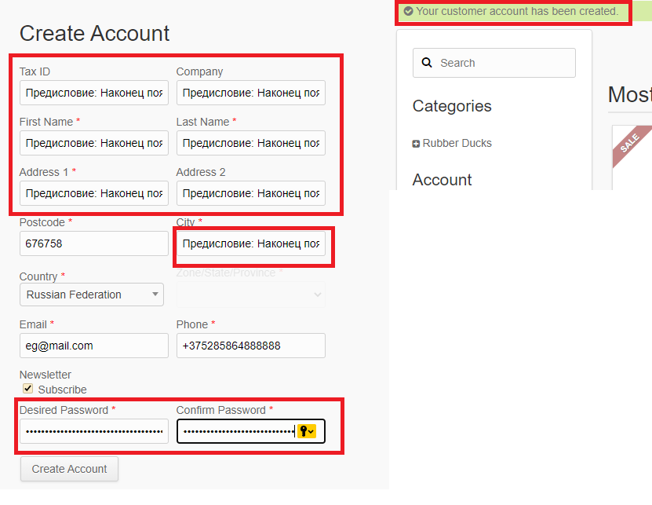
LC-10 | В клиентской и серверной части отсутствуют проверка и ограничение данных в полях | 1. Открыть сайт https://litecart.stqa.ru/en/create_account
 |  | 2. Ввести в поля "Tax ID", "Company", "First Name", "Last Name", "Address 1 ", "Address 2", "City", "Desired Password", "Confirm Password" 26400 символов
 |  | 3. Нажать кнопку "Create account" | Система позволяет создавать пользвателя с введеными данными | При вводе 251+ символов отображается тултип с сообщением об ошибке | Средняя
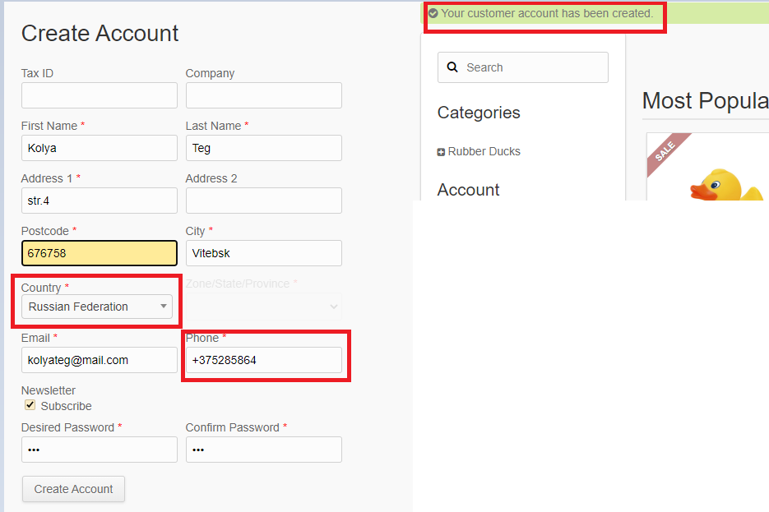
LC-11 | При регистрации отстуствует ограниечение на ввод недействительного для региона телефона | 1. Открыть сайт https://litecart.stqa.ru/en/create_account
 |  | 2. Указать в дроп-дауне "Country " значение "Russiun Federation"
 |  | 3. В поле "Phone" ввести номер с кодом Беларуси "+375285864"
 |  | 4. Нажать кнопку "Create account" | Система позволяет создавать пользвателя с введеными данными | Отображается сообщение о вводе недействительного номера в данном регионе | Высокая

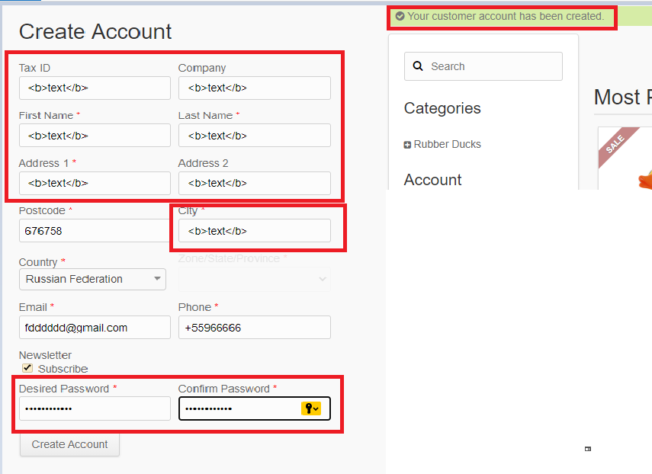
LC-12 | Ввод тегов в поля при регистрации | 1. Открыть сайт https://litecart.stqa.ru/en/create_account
 |  | 2. Ввести в поля "Tax ID", "Company", "First Name", "Last Name", "Address 1 ", "Address 2", "City", "Desired Password", "Confirm Password" тег <b>text</b>
 |  | 3. Нажать кнопку "Create account" | Система позволяет создавать пользвателя с введеными данными | Отображается сообщение об ошибке | Высокая

